Textformeln
Text- und Istfunktionen

Die "Bedingte Formatierung" lässt sich sehr gut mit den Istformeln verbinden. Bei Anwendung der Istformeln hat man im "Menü "Start", Gruppe "Formatvorlagen", Befehl "Bedingte Formatierung" die Zeile "Neue Regel ..." und dann "Formel zur Ermittlung der zu formatierenden Zellen verwenden" auszuwählen. Anschließend gibt man die Formel einschließlich der zu formatierenden Zelle ein und wählt im Schaltfeld "Formatieren ... " dann z. B. das Registerfeld "Ausfüllen" und die Farbe.
Soll z. B. im Feld M42, wenn das Feld keine Eintrag enthält, die Farbe rot erscheinen, gibt man die Formatierungsregel =Istleer(M42) und bei Formatieren Ausfüllen rot ein. Soll z. B. im gleichen Feld bei Texteingabe das Feld blau gefärbt werden, gibt man die Neue Formatierungsregel z. B. =Isttext(M42) mit Ausfüllen blau ein. Soll im Feld M42, wenn eine Zahl eingegeben ist das Feld gelb ausgefüllt werden, gibt man ein drittes Mal im Feld M42 die Neue Formatierungsregel =Istzahl(M42) mit der Farbe Ausfüllen gelb ein. So wird je nach dem welche Eingabe im Feld M42 steht das Feld rot, blau oder gelb eingefärbt.
Bei der Eingabe der Istformel ist darauf zu achten, ob bei der Formel eine absolute Adresse mit $-Zeichen oder eine relative Adresse ohne $-Zeichen verwendet werden soll. Im Regelfall ist das $-Zeichen wegzulassen.
Kopiert wird die "Bedingte Formatierung mit dem "Pinsel" aus der Symbolleiste. Zuerst wird das Quellfeld angeklickt, dann wird auf den Pinsel geklickt. Jetzt klickt man auf das Zielfeld und zieht mit gedrückter linker Maustaste über die Felder die die "Bedingte Formatierung erhalten sollen.

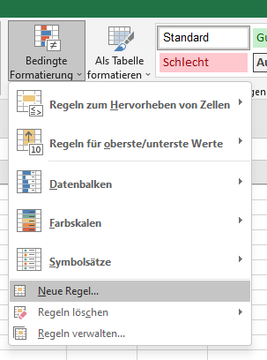
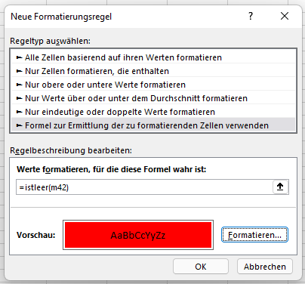

Regeln anschauen und nachträglich verändern kann man unter Registerkarte "Start", Gruppe "Formatforlagen", Befehl "Bedingte Formatierung", Befehl "Regeln verwalten"

Tendenzanzeige
Tendenzanzeige darstellen

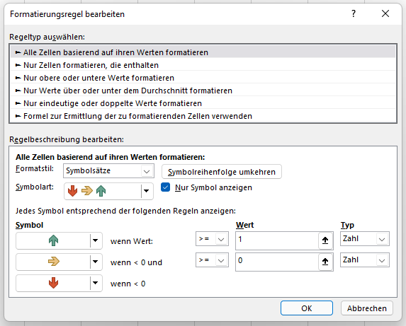
Arbeitsauftrag:
1. Berechnen Sie den Einstandspreis je Aktie. Pro Kauf der Aktien fallen einmalig 50,00 € Kosten an.
2. Stellen Sie die Tendenzanzeige je Wertpapierart in der Spalte F mit Pfeiltasten dar.
3. Verwenden Sie die bedingte Formatierung. Verwenden Sie für steigende Werte grün, für gleichbleibende Werte gelb und sinkende Werte rot.
4. Gestalten Sie Tabelle.
Beispiel Wertpapierdepot |  |  |  | Kaufkosten: | 50.00 €

Aktie | Stückzahl | Einstandspreis je Stück | Einstandspreis insgesamt | Aktueller Börsenkurs | Tendenz Aanzeige

Commerzbank | 450 | 19.20 € | 8,690.00 € | 25.00 € | 1
Intel | 300 | 14.80 € | 4,490.00 € | 16.00 € | 1
Microsoft | 250 | 22.00 € | 5,550.00 € | 22.00 € | 0
Deutsche Bank | 900 | 78.00 € | 70,250.00 € | 73.00 € | -1
Wacker | 650 | 144.00 € | 93,650.00 € | 125.00 € | -1

Arbeitsauftrag:
1. Stellen Sie die Tendenzanzeige ab Monat Januar für den Absatz in Spalte C und für den Umsatz in der Spalte E mit Pfeiltasten dar. Abweichungen bis 10 % sollen auch als waagrechter Pfeil dargestellt werden, Abweichungen von 10 % - 20 % als schräger Aufwärtspfeil, Abweichungen von -10 % - -20 % als schräger Abwärtspfeil, Abweichungen von mehr als 20 % als grüner Aufwärtspfeil und Abweichungen ab -20 % als roter Abwärtspfeil.
2. Verwenden Sie die bedingte Formatierung, Formatstil Symbolsätze, Symbolart 5 Pfeile, Nur Symbol anzeigen, Typ Zahl und Wert eintragen für die Tendenz Anzeige Absatz und TendenzAnzeige Umsatz.
3. Formatieren Sie die Spalten Umsatz und Tendenz Anzeige Datenbalken mit Formatstil Datenbalken.
4. Formatieren Sie die Spalte Tenden Anzeige 3-Farben-Skala mit dem Formatstil 3-Farben-Skala.
5. Gestalten Sie Tabelle. Formatieren Sie die Zahlen mit Tausenderpunkt. Drucken Sie die Tabelle aus.
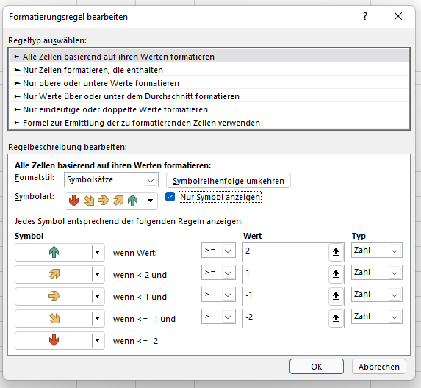
Beispiel Absatz- und Umsatzentwicklung

Monate | Absatz | Tendenz Anzeige Absatz | Umsatz | Tendenz Anzeige Umsatz | Tendenz Anzeige Daten-balken | Tendenz Anzeige 3-Farben-Skala
Vorjahr Dezember | 280,000.00 |  | 560,000
Jan | 285,000.00 | 0 | 570,000 | 0 | 0 | 0
Feb | 260,000.00 | 0 | 520,000 | 0 | 0 | 0
Mrz | 200,000.00 | -2 | 400,000 | -2 | -2 | -2
Apr | 251,000.00 | 2 | 502,000 | 2 | 2 | 2
Mai | 300,000.00 | 1 | 600,000 | 1 | 1 | 1
Jun | 260,000.00 | -1 | 520,000 | -1 | -1 | -1

Tendenzanzeige Excel 2003
Tendenzanzeige darstellen Excel 2003

 |  |  |  |  | 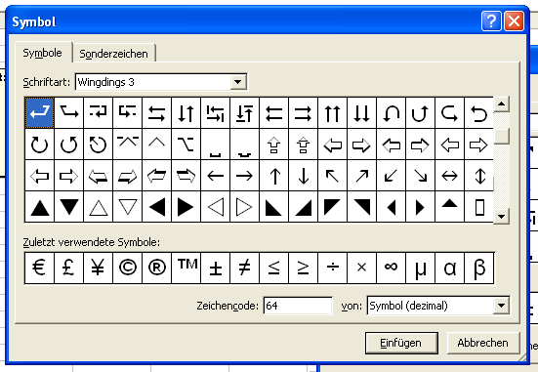 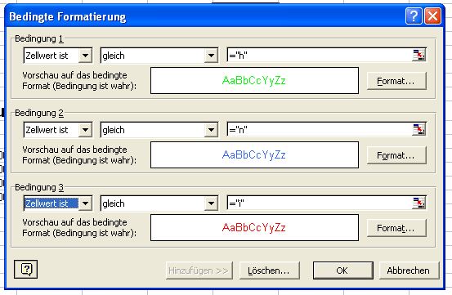

Beispiel Wertpapierdepot |  |  |  | Kaufkosten: | 50.00 €

Arbeitsauftrag:
1. Berechnen Sie den Einstandspreis je Aktie. Pro Kauf der Aktien fallen einmalig 50,00 € Kosten an.
2. Stellen Sie die Tendenzanzeige je Wertpapierart in der Spalte F mit Pfeiltasten dar.
3. Verwenden Sie die bedingte Formatierung. Verwenden Sie für steigende Werte grün, für gleichbleibende Werte blau und sinkende Werte rot.
4. Gestalten Sie Tabelle.
Aktie | Stückzahl | Einstandspreis je Stück | Einstandspreis insgesamt | Aktueller Börsenkurs

Commerzbank | 450 | 19.20 € | 8,690.00 € | 25.00 € | h
Intel | 300 | 14.80 € | 4,490.00 € | 16.00 € | h
Microsoft | 250 | 22.00 € | 5,550.00 € | 22.00 € | n
Deutsche Bank | 900 | 78.00 € | 70,250.00 € | 73.00 € | i
Wacker | 650 | 144.00 € | 93,600.00 € | 125.00 € | i

Arbeitsauftrag:
1. Stellen Sie die Tendenzanzeige ab dem 1. Quartal für den Absatz in Spalte C und für den Umsatz in der Spalte F mit Pfeiltasten dar. Abweichungen bis 15 % sollen auch als waagrechter Pfeil dargestellt werden.
3. Verwenden Sie die bedingte Formatierung. Verwenden Sie für steigende Werte grün, für gleichbleibende Werte blau und sinkende Werte rot.
4. Gestalten Sie Tabelle. Formatieren sie die Zahlen mit Tausenderpunkt und im Währungsformat. Gestalten Sie die Seite so, dass Sie auf eine DIN-A-4 Seite paßt. Setzen Sie in der Kopfzeile links ihren Namen und rechts das Datum ein. Drucken Sie aus.
Beispiel Absatz- und Umsatzentwicklung

Qaurtal | Absatz | Entwicklung | Umsatz | Entwicklung
Vorjahr | 280,000 |  | 37,240,000
1. Quartal | 350,000 | h | 43,750,000 | h
2. Quartal | 360,000 | n | 52,200,000 | h
3. Quartal | 200,000 | i | 33,000,000 | i
4. Quartal | 420,000 | h | 55,440,000 | h

